상품제안서
MP 높이조절 각도조절 공시생 수험생용 원목 스마트 독서대 CA790 | 상품코드: F26435

 |  |  |  |  |  |  | 02-412-0044 | www.easy1.co.kr
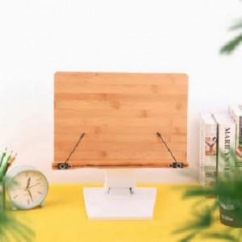

【상세/제작정보】 | 기본수량 미만 인쇄시 비용 추가

【인쇄/포장옵션】 | 실크 / 포장지포장

【공급단가】 | 수량 | 30~ | 60~ | 100~ | 300~ | 500~
*VAT별도 | 단가 | 47,620원 | 46,860원 | 45,720원 | 44,570원 | 43,810원

【상품 URL】 | http://www.easy1.co.kr/src/goods_detail.php?gdno=26435

